台本
第3回(インタフェースの入出力装置) 台本 |  |  |  |  | 合計 | 83 | 0:01:34 |  | ↓変更可
スライド番号 | 見出し番号 見出し名 | シーン 該当スライド説明時の画面構成 | セリフ・演出(アニメーション等)の指示 ※改行は Alt＋Ener でできます。 ※修正したいセルにカーソルを合わせて、F2で編集できます。 ↓この列に入力した文字がカウントされます。 | 備考 | 時間加算 hh:mm:ss | 文字数 | 予想 分：秒 | 開始時間 | 会話スピード 字/分
1 |  | OP |  |  | 0:00:40 | 0 | 0:00:40 | 0:00:40 | 350
 |  | 冒頭のあいさつ、講師のみ座り | ヒューマンインタフェースの講義をはじめます。・・・ みなさん、こんにちは・・・講師の増井です。 今回はインタフェースの入出力装置に関して解説します。 |  |  | 83 | 0:00:14 | 0:00:40 | 350
2 | 1-1●●について |  |  |  |  | 0 | 0:00:00 | 0:00:54 | 350
3 |  | 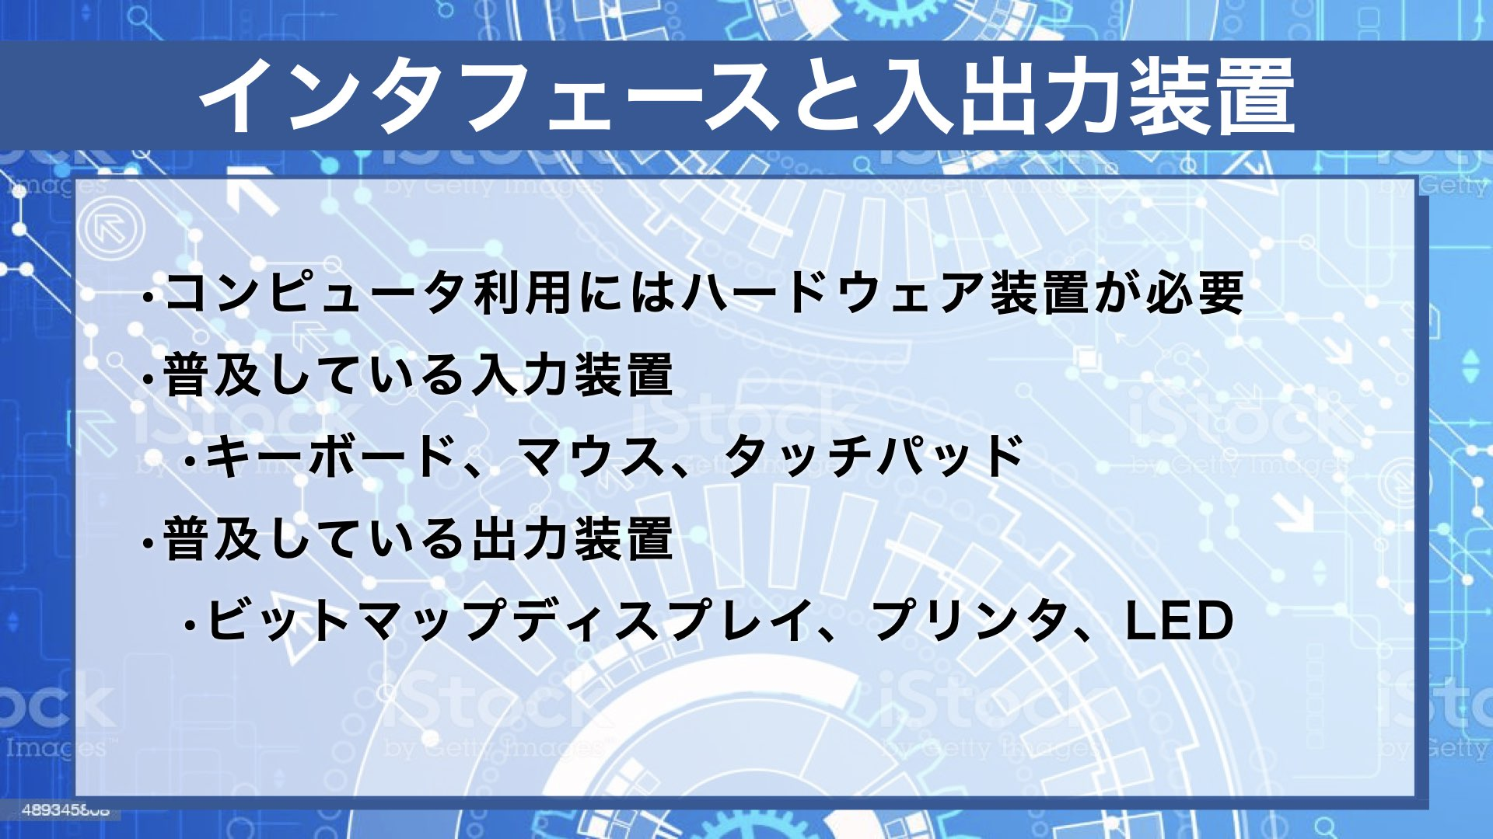 |  |  |  | 0 | 0:00:00 | 0:00:54 | 350
4 |  | 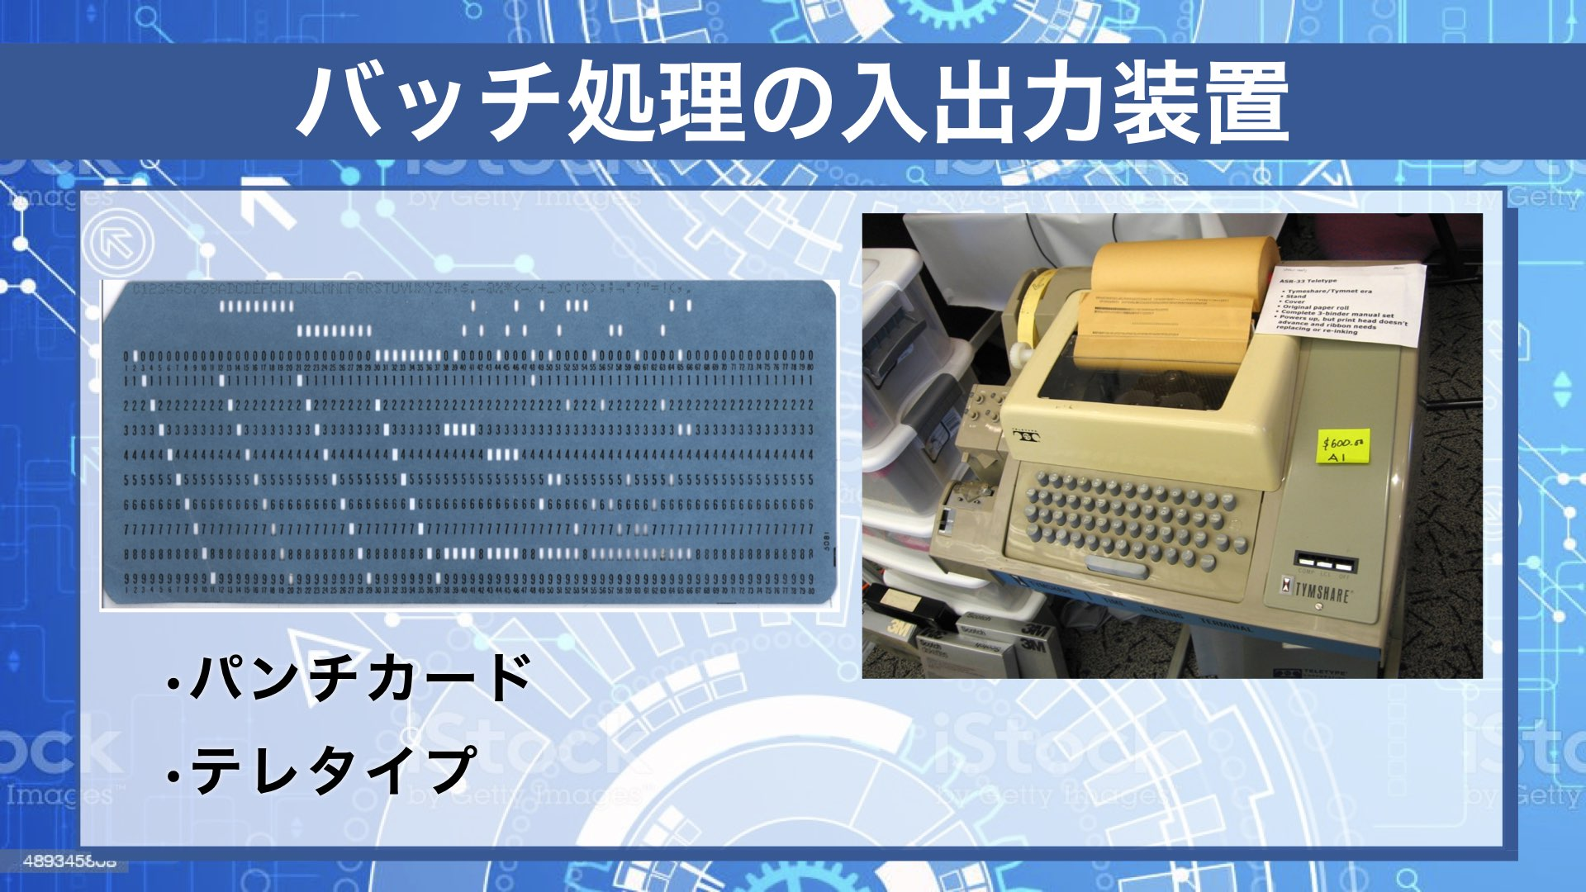 |  |  |  | 0 | 0:00:00 | 0:00:54 | 350
5 |  | 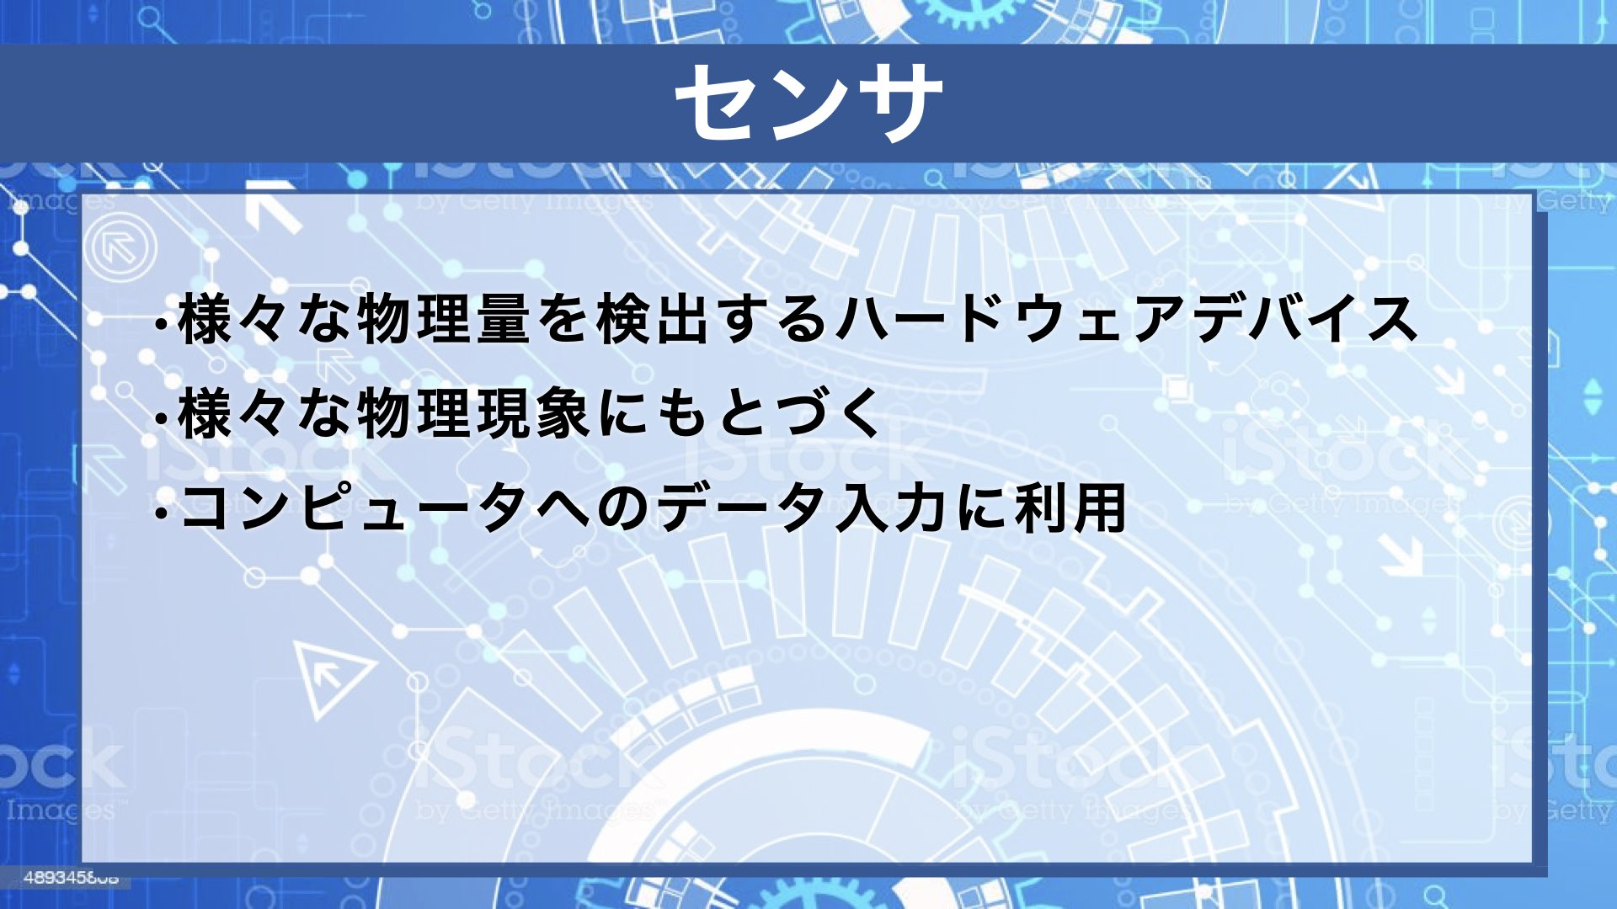 |  |  |  | 0 | 0:00:00 | 0:00:54 | 350
6 |  | 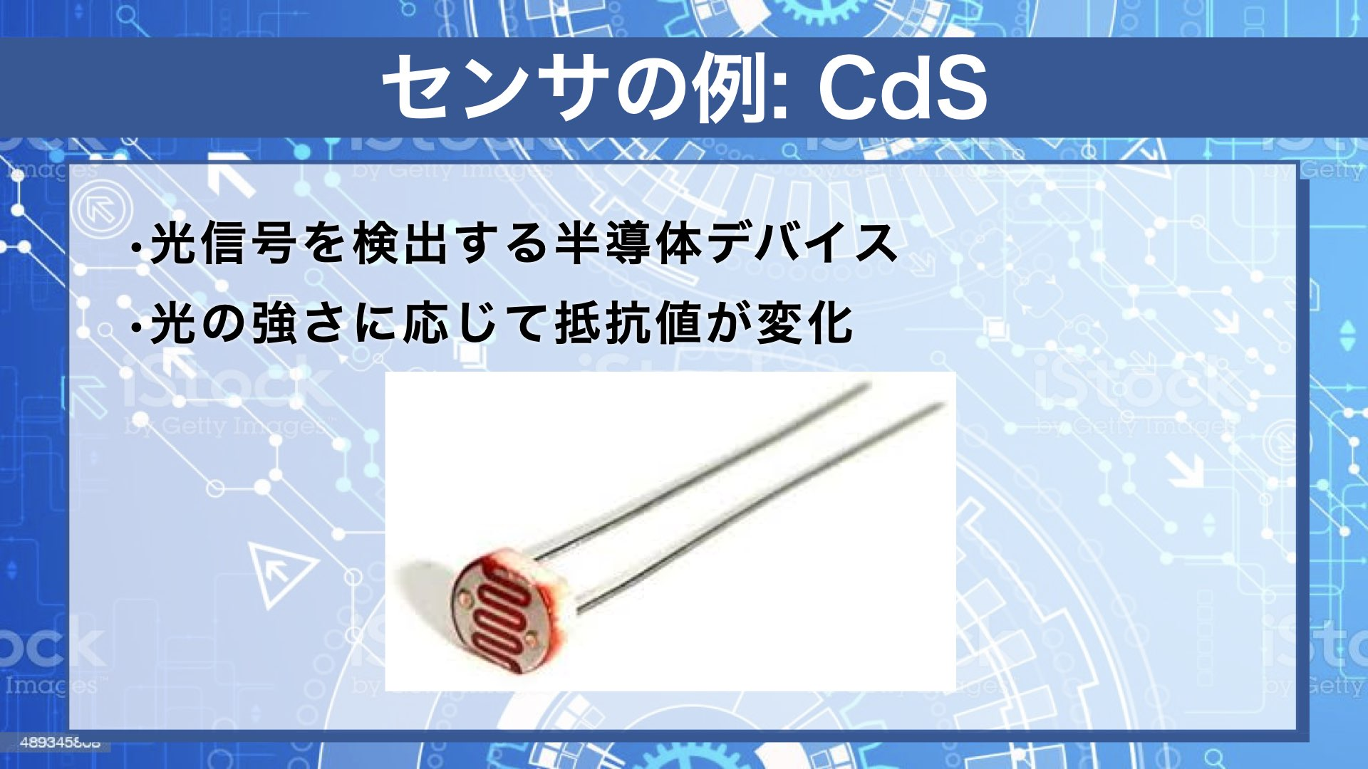 |  |  |  | 0 | 0:00:00 | 0:00:54 | 350
7 |  | 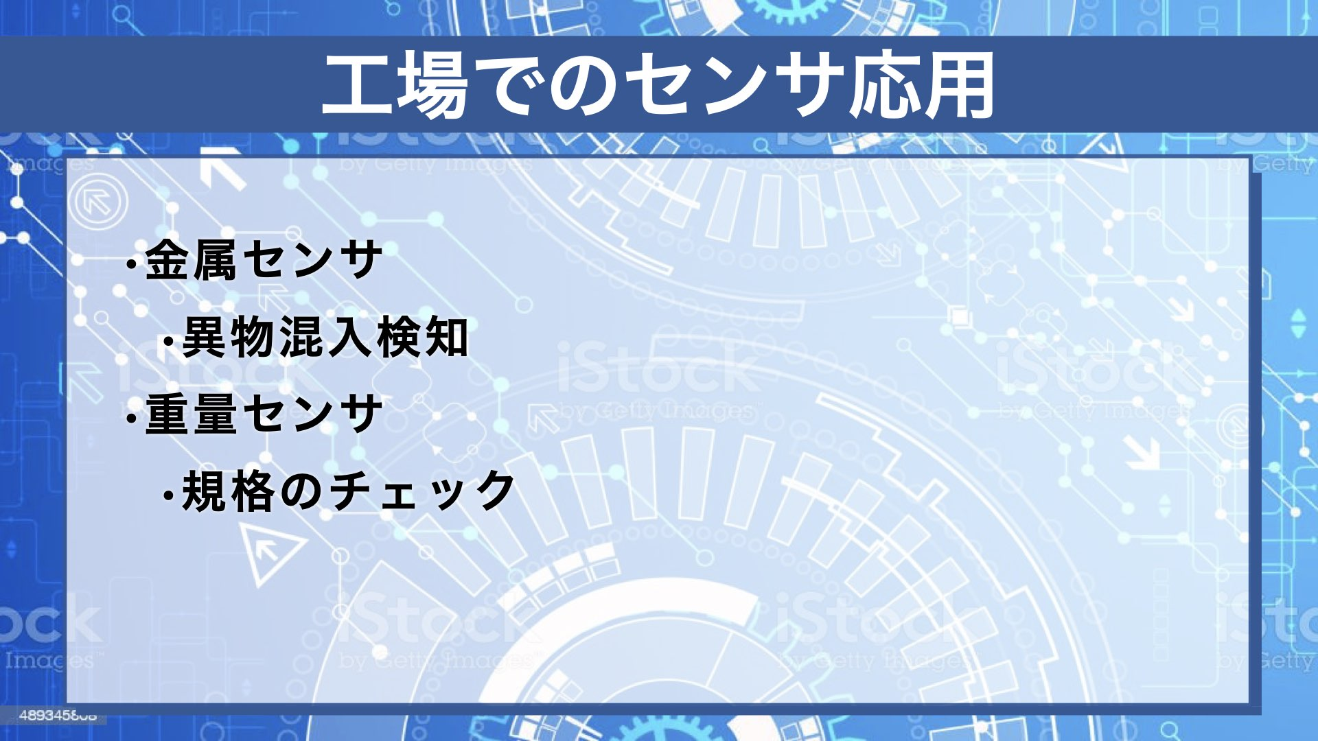 |  |  |  | 0 | 0:00:00 | 0:00:54 | 350
8 |  | 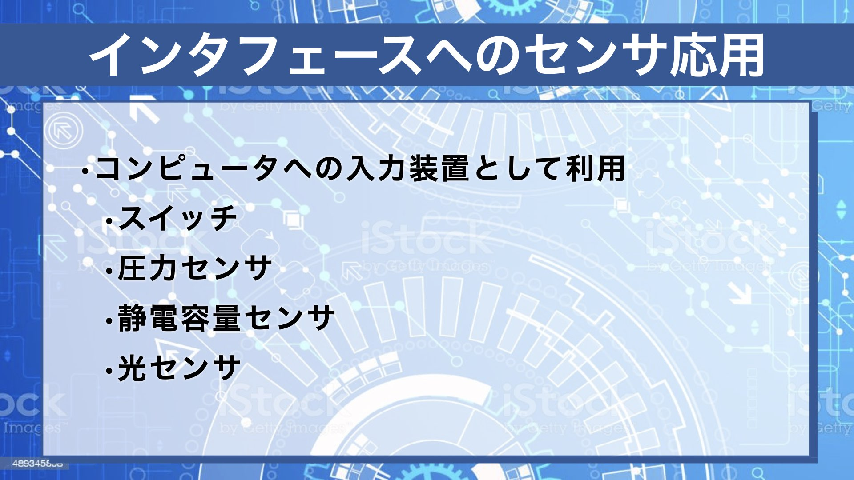 |  |  |  | 0 | 0:00:00 | 0:00:54 | 350
9 |  | 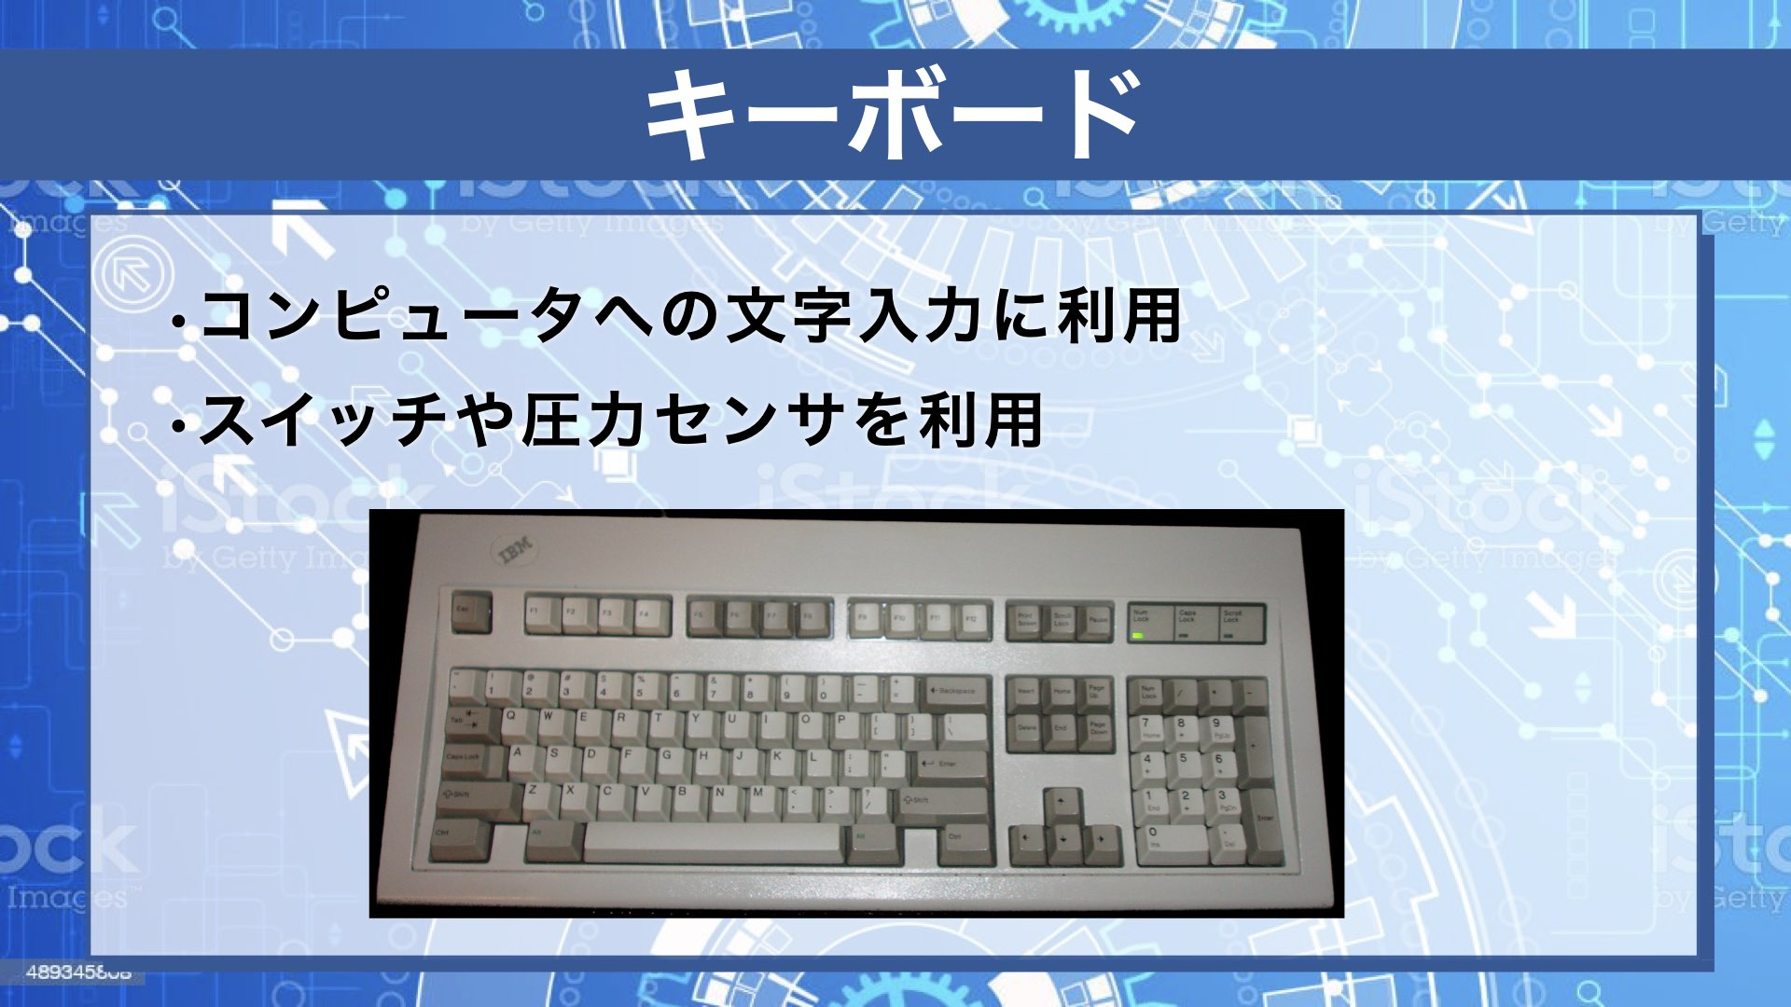 |  |  |  | 0 | 0:00:00 | 0:00:54 | 350
10 |  | 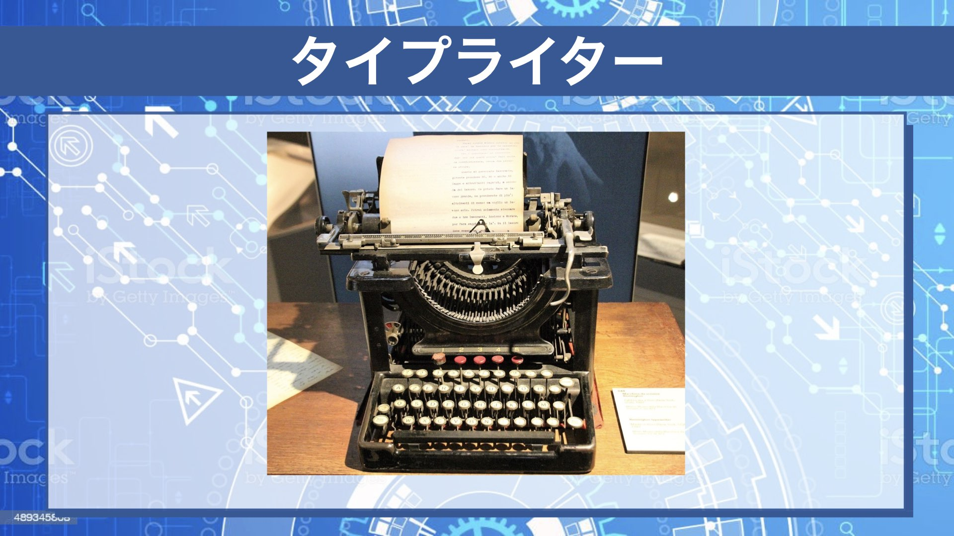 |  |  |  | 0 | 0:00:00 | 0:00:54 | 350
11 |  |  |  |  |  | 0 | 0:00:00 | 0:00:54 | 350
12 |  |  |  |  |  | 0 | 0:00:00 | 0:00:54 | 350
13 |  |  |  |  |  | 0 | 0:00:00 | 0:00:54 | 350
14 |  |  |  |  |  | 0 | 0:00:00 | 0:00:54 | 350
15 |  |  |  |  |  | 0 | 0:00:00 | 0:00:54 | 350
16 |  |  |  |  |  | 0 | 0:00:00 | 0:00:54 | 350
17 |  |  |  |  |  | 0 | 0:00:00 | 0:00:54 | 350
18 |  |  |  |  |  | 0 | 0:00:00 | 0:00:54 | 350
19 |  |  |  |  |  | 0 | 0:00:00 | 0:00:54 | 350
20 |  |  |  |  |  | 0 | 0:00:00 | 0:00:54 | 350
21 |  |  |  |  |  | 0 | 0:00:00 | 0:00:54 | 350
22 |  |  |  |  |  | 0 | 0:00:00 | 0:00:54 | 350
23 |  |  |  |  |  | 0 | 0:00:00 | 0:00:54 | 350
24 |  |  |  |  |  | 0 | 0:00:00 | 0:00:54 | 350
25 |  |  |  |  |  | 0 | 0:00:00 | 0:00:54 | 350
26 |  |  |  |  |  | 0 | 0:00:00 | 0:00:54 | 350
27 |  |  |  |  |  | 0 | 0:00:00 | 0:00:54 | 350
28 |  |  |  |  |  | 0 | 0:00:00 | 0:00:54 | 350
29 |  |  |  |  |  | 0 | 0:00:00 | 0:00:54 | 350
30 |  |  |  |  |  | 0 | 0:00:00 | 0:00:54 | 350
31 |  |  |  |  |  | 0 | 0:00:00 | 0:00:54 | 350
32 |  |  |  |  |  | 0 | 0:00:00 | 0:00:54 | 350
33 |  |  |  |  |  | 0 | 0:00:00 | 0:00:54 | 350
34 |  |  |  |  |  | 0 | 0:00:00 | 0:00:54 | 350
35 |  |  |  |  |  | 0 | 0:00:00 | 0:00:54 | 350
36 |  |  |  |  |  | 0 | 0:00:00 | 0:00:54 | 350
 |  | おわりのあいさつ、講師のみ座り |  | 終わりのあいさつ |  | 0 | 0:00:00 | 0:00:54 | 280
31 |  | ED |  | エンディング | 0:00:40 | 0 | 0:00:40 | 0:00:54 | 280

